상품제안서
락앤락메트로퍼펙트씰머그텀블550ml | 상품코드: F32679

 |  |  |  |  |  |  | 02-412-0044 | www.easy1.co.kr
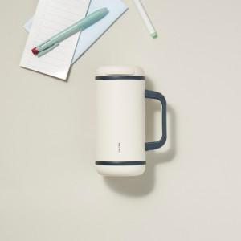

【상세/제작정보】

【인쇄/포장옵션】 | 컬러필름인쇄 / 포장지포장

【공급단가】 | 수량 | 40~ | 100~ | 300~ | 500~ | 1,000~
*VAT별도 | 단가 | 21,400원 | 21,100원 | 20,400원 | 20,100원 | 19,800원

【상품 URL】 | https://easy1.co.kr:443/src/goods_detail.php?gdno=32679

